Sheet1
id | CanonicalSmiles | ROMol | molecular_weight | formal_charge | similarity
ZINC000030725207 | CC(=O)NC1C(O)OC(COP(=O)([O-])[O-])C(O)C1O | 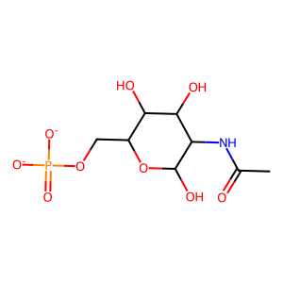 | 299.172 | -2 | 0.44289970209
ZINC000100351887 | CC(=O)NC1C(OP(=O)([O-])[O-])OC(CO)C(O)C1O | 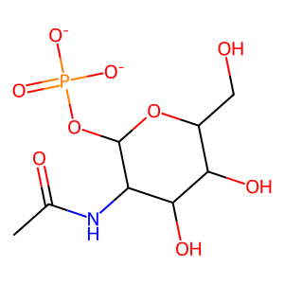 | 299.172 | -2 | 0.41976427924
ZINC000238740003 | O=C([O-])c1ccc(OC2OC(C(=O)[O-])C(O)C(O)C2O)cc1 | 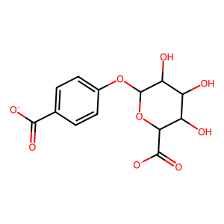 | 312.23 | -2 | 0.39094269871
ZINC000013829478 | O=C([O-])c1ccccc1OC1OC(C(=O)[O-])C(O)C(O)C1O | 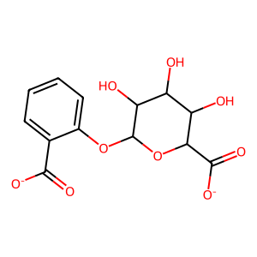 | 312.23 | -2 | 0.38855678907
ZINC000004096292 | O=C([O-])C1OC(OP(=O)([O-])[O-])C(O)C(O)C1O | 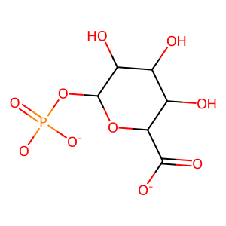 | 271.094 | -3 | 0.37283236994
ZINC000003875374 | O=P([O-])([O-])OCC1OC(O)C(O)C(O)C1O | 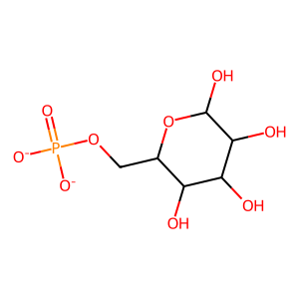 | 258.119 | -2 | 0.36155606407
ZINC000012494841 | O=P([O-])([O-])OCC1OC(O)(CO)C(O)C(O)C1O | 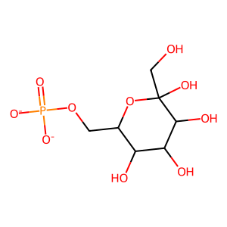 | 288.145 | -2 | 0.36086956522
ZINC000004095569 | O=P([O-])([O-])OC1OC(CO)C(O)C(O)C1O | 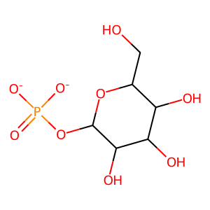 | 258.119 | -2 | 0.35759493671
ZINC000004095540 | CC1OC(OP(=O)([O-])[O-])C(O)C(O)C1O | 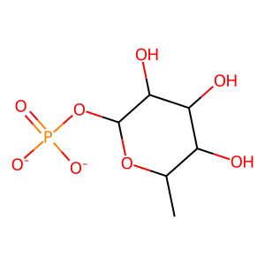 | 242.12 | -2 | 0.34810126582
ZINC000238730539 | O=P([O-])([O-])OC1(CO)OCC(O)C(O)C1O | 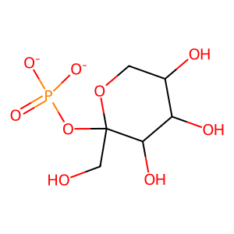 | 258.119 | -2 | 0.34791059281
ZINC000004578915 | O=P([O-])([O-])OCC1(O)OCC(O)C(O)C1O | 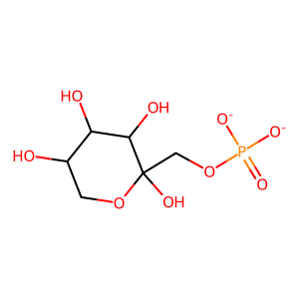 | 258.119 | -2 | 0.34787350055
ZINC000004097095 | O=P([O-])([O-])OCC1OC(O)CC(O)C1O | 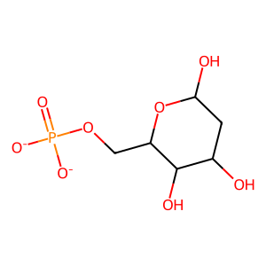 | 242.12 | -2 | 0.33256351039
ZINC000215856195 | O=P([O-])([O-])OCC1OC2(COP(=O)([O-])O2)C(O)C1O | 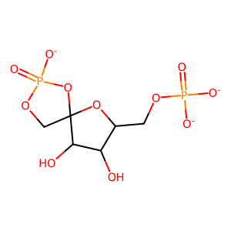 | 319.075 | -3 | 0.33213321332
ZINC001599936679 | CC1OCCN(S(=O)(=O)c2n[nH]cc2C(=O)[O-])C1C(=O)[O-] | 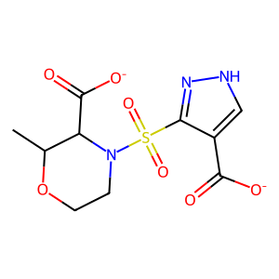 | 317.279 | -2 | 0.32461873638
ZINC000005084605 | N=c1ccn2c(n1)OC1C(OP(=O)([O-])[O-])C(CO)OC12 | 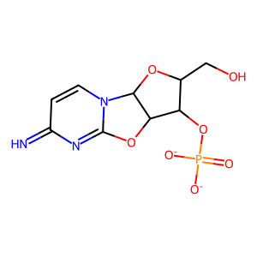 | 303.167 | -2 | 0.32135728543
ZINC000004096060 | O=P([O-])([O-])OC1(CO)OC(CO)C(O)C1O | 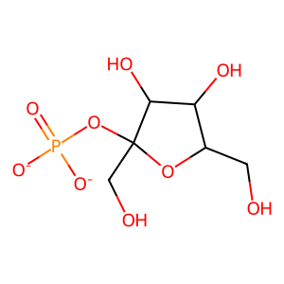 | 258.119 | -2 | 0.32098765432
ZINC000004095539 | O=P([O-])([O-])OCC1(O)OC(CO)C(O)C1O | 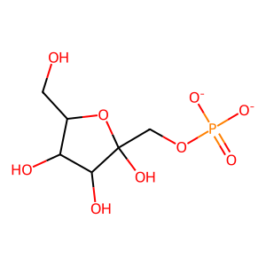 | 258.119 | -2 | 0.31122994652
ZINC000004896194 | O=C([O-])C1OC(n2cc([N+](=O)[O-])c(=O)[n-]c2=O)C(O)C1O | 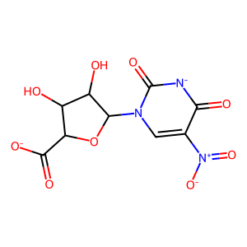 | 301.167 | -2 | 0.31046195652
ZINC000100199195 | Cn1c(=O)c(C2(O)C(=O)[N-]C(=O)NC2=O)c([O-])c2ccccc21 | 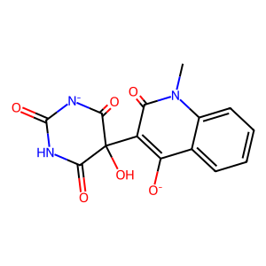 | 315.241 | -2 | 0.3088704531
ZINC001599328726 | COc1c(C(=O)NC2CCOC2C(=O)[O-])[nH]c(=O)[n-]c1=O | 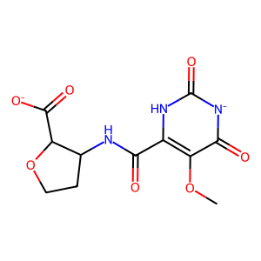 | 297.223 | -2 | 0.30873493976
ZINC000016382964 | Nc1cc(C2OC(CO)C(OP(=O)([O-])[O-])C2O)[nH]c(=O)n1 | 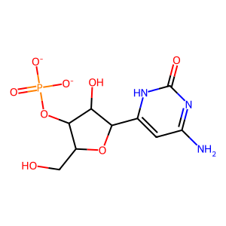 | 321.182 | -2 | 0.30802603037
ZINC000600653784 | Cn1cc([N+](=O)[O-])c(S(=O)(=O)[N-]C2(C(=O)[O-])CCOC2)n1 | 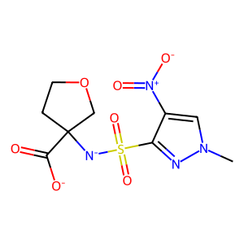 | 318.267 | -2 | 0.30797101449
ZINC000056874962 | O=P([O-])([O-])OCC1OC(O)(CO)C(O)C1O | 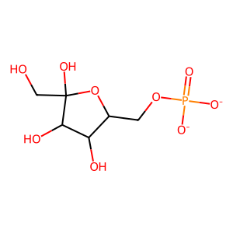 | 258.119 | -2 | 0.30777537797
ZINC001593875264 | COC(=O)c1cc(S(=O)(=O)[N-]C2(C(=O)[O-])CCOC2)on1 | 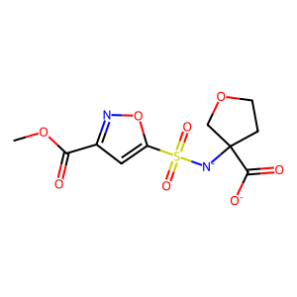 | 318.263 | -2 | 0.30763239875
ZINC001593875521 | COC(=O)c1cc(S(=O)(=O)NC2(C(=O)[O-])CCOC2)n[n-]1 | 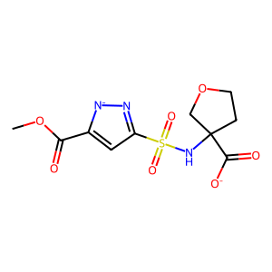 | 317.279 | -2 | 0.30475448168
ZINC001593875521 | COC(=O)c1cc(S(=O)(=O)NC2(C(=O)[O-])CCOC2)[n-]n1 | 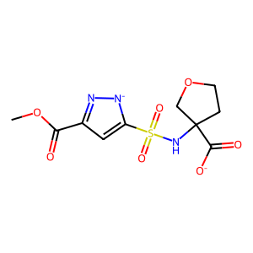 | 317.279 | -2 | 0.30475448168
ZINC001593891536 | COC(=O)c1c[nH]nc1S(=O)(=O)[N-]C1(C(=O)[O-])CCOC1 | 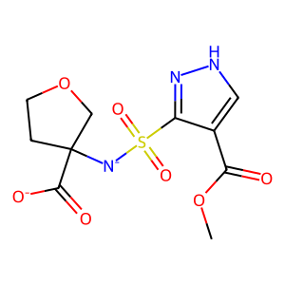 | 317.279 | -2 | 0.30255255255
ZINC000615429298 | Cc1cc(C(=O)N2CC(O)(CO)C2)[n-]c2nc(=O)[n-]c(=O)c1-2 | 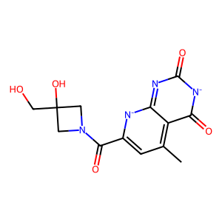 | 304.262 | -2 | 0.30208333333
ZINC000005372450 | NC(=O)c1ncn(C2OC(COP(=O)([O-])[O-])C(O)C2O)n1 | 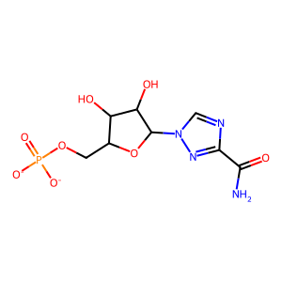 | 322.17 | -2 | 0.30044843049
ZINC000760044921 | COCC(NC(=O)c1cc(C)c2c(=O)[n-]c(=O)nc-2[n-]1)C(N)=O | 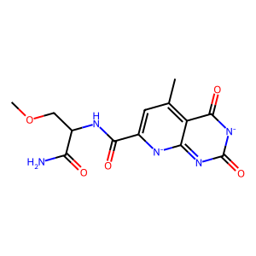 | 319.277 | -2 | 0.30028129395
ZINC000548538295 | CCn1cc(S(=O)(=O)[N-]C(C(=O)[O-])C(C)O)c([N+](=O)[O-])n1 | 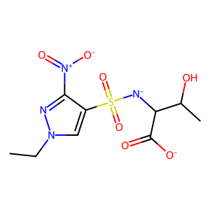 | 320.283 | -2 | 0.29848484848
ZINC001598674976 | C[N-]S(=O)(=O)c1ccc(C(=O)N2CC(O)CC2C(=O)[O-])o1 | 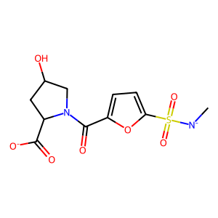 | 316.291 | -2 | 0.29784065525
ZINC001598951949 | COC(=O)c1cc(S(=O)(=O)N2CCC(O)(C(=O)[O-])C2)n[n-]1 | 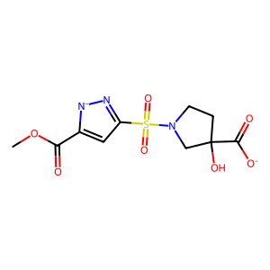 | 317.279 | -2 | 0.29717682021
ZINC001598951949 | COC(=O)c1cc(S(=O)(=O)N2CCC(O)(C(=O)[O-])C2)[n-]n1 | 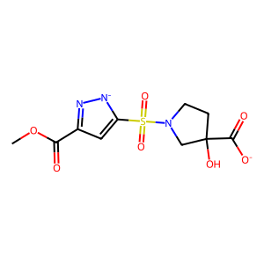 | 317.279 | -2 | 0.29717682021
ZINC001593814558 | COC(=O)C1([N-]S(=O)(=O)N2CCCC2C(=O)[O-])CCOC1 | 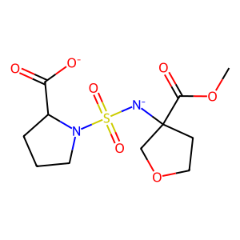 | 320.323 | -2 | 0.29713292789
ZINC001593875267 | COC(=O)c1cc(S(=O)(=O)N2CCOCC2C(=O)[O-])[n-]n1 | 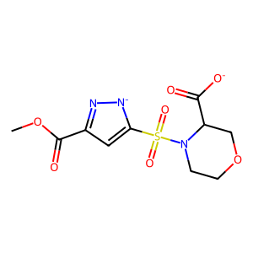 | 317.279 | -2 | 0.29710711493
ZINC001593875267 | COC(=O)c1cc(S(=O)(=O)N2CCOCC2C(=O)[O-])n[n-]1 | 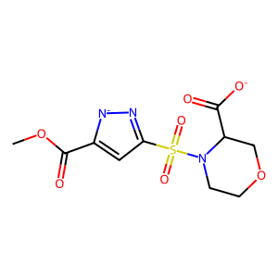 | 317.279 | -2 | 0.29710711493
ZINC001605501053 | Cn1cc(S(=O)(=O)[N-]C2(C(=O)[O-])CCOC2)c(=O)[nH]c1=O | 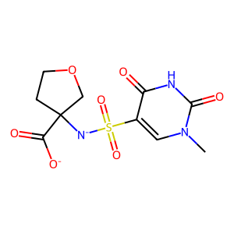 | 317.279 | -2 | 0.29681429681
ZINC000315912381 | O=C([O-])c1cc(S(=O)(=O)[N-]C2COCC2O)on1 | 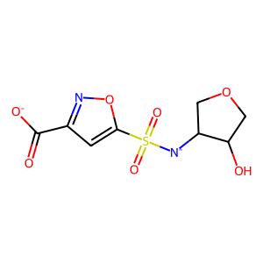 | 276.226 | -2 | 0.29623287671
ZINC001177741985 | Nc1c2c(=O)nccc-2[n-]n1C(=O)Cn1nn[n-]c1=S | 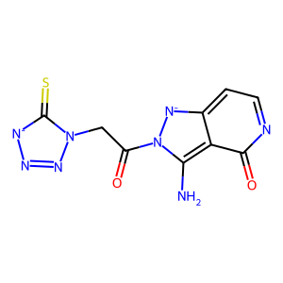 | 290.268 | -2 | 0.29518072289
ZINC000328433596 | O=C([O-])C1CC(O)CN1S(=O)(=O)c1ncc[n-]1 | 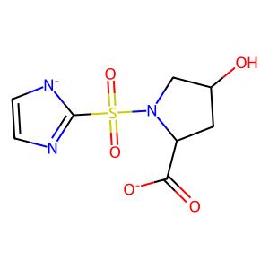 | 259.243 | -2 | 0.29458041958
ZINC000004811872 | O=C([O-])C1C2OC(C3OC32)C1C(=O)[O-] | 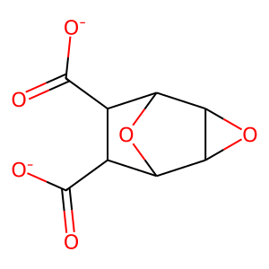 | 198.13 | -2 | 0.29441624365
ZINC001571141879 | COC(=O)c1cc(S(=O)(=O)N2CCOC(C(=O)[O-])C2)[n-]n1 | 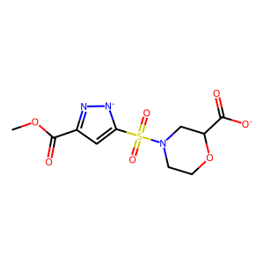 | 317.279 | -2 | 0.29439252336
ZINC001571141879 | COC(=O)c1cc(S(=O)(=O)N2CCOC(C(=O)[O-])C2)n[n-]1 | 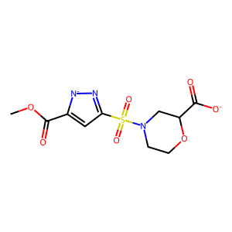 | 317.279 | -2 | 0.29439252336
ZINC001571096817 | O=C([O-])C1CC(O)CN1C(=O)Cn1[n-]cc2c(=O)ncnc1-2 | 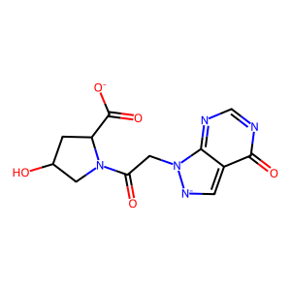 | 305.25 | -2 | 0.29415904293
ZINC001571064157 | COC1CCN(C(=O)c2n[nH]c(=O)[n-]c2=O)C(C(=O)[O-])C1 | 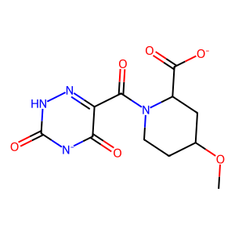 | 296.239 | -2 | 0.29273827534
ZINC000078106263 | Nc1ccn(C2OC(CO)C(OP(=O)([O-])[O-])C2O)c(=O)n1 | 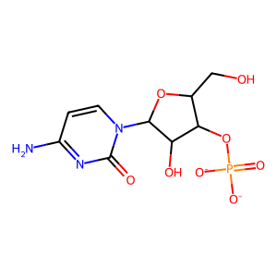 | 321.182 | -2 | 0.29224075417
ZINC000006493600 | COC(=O)c1nc2c(=O)[n-]c(=O)nc-2[n-]c1C(=O)OC | 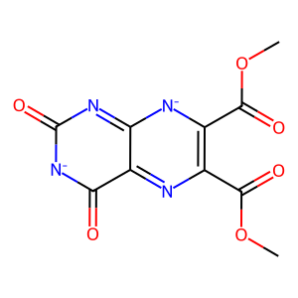 | 278.18 | -2 | 0.29218407597
ZINC000004095646 | O=c1ccn(C2OC(CO)C(OP(=O)([O-])[O-])C2O)c(=O)[nH]1 | 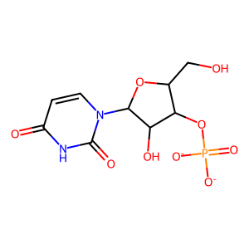 | 322.166 | -2 | 0.29163636364
ZINC001598904899 | COC(=O)C1CCC(C(=O)[N-]S(=O)(=O)C(C)C(=O)[O-])O1 | 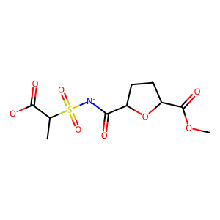 | 307.28 | -2 | 0.29162833487
ZINC000004096023 | Nc1ccn(C2OC(CO)C(O)C2OP(=O)([O-])[O-])c(=O)n1 |  | 321.182 | -2 | 0.29146083275
ZINC000008659462 | NC(=O)c1nc(C2OC(COP(=O)([O-])[O-])C(O)C2O)n[nH]1 |  | 322.17 | -2 | 0.2907248636
ZINC000448260960 | Cc1cc(C(=O)NCC(=O)NCCO)[n-]c2nc(=O)[n-]c(=O)c1-2 |  | 319.277 | -2 | 0.28992805755
ZINC000443805443 | Cc1cc(C(=O)NCCOCC(N)=O)[n-]c2nc(=O)[n-]c(=O)c1-2 |  | 319.277 | -2 | 0.28966521106
ZINC000004095997 | O=c1ccn(C2OC(CO)C(O)C2OP(=O)([O-])[O-])c(=O)[nH]1 |  | 322.166 | -2 | 0.28943661972
ZINC001594701747 | O=C(COC1CCOC1)[N-]S(=O)(=O)c1cc(C(=O)[O-])no1 |  | 318.263 | -2 | 0.28900255754
ZINC001571110936 | CC1CC(C(=O)N2CCOC(c3nn[n-]n3)C2)OC1C(=O)[O-] |  | 309.282 | -2 | 0.28815004263
ZINC001571110936 | CC1CC(C(=O)N2CCOC(c3nnn[n-]3)C2)OC1C(=O)[O-] |  | 309.282 | -2 | 0.28815004263
ZINC000100627706 | O=C1OC(C(O)CO)C([O-])=C1OS(=O)(=O)[O-] |  | 254.172 | -2 | 0.28794449263
ZINC001594046003 | COc1c(C(=O)NC2(C(=O)[O-])CCOC2)[nH]c(=O)[n-]c1=O |  | 297.223 | -2 | 0.28781204112
ZINC000680452037 | Cc1cc(C(=O)NC(CO)CO)[n-]c2nc(=O)[n-]c(=O)c1-2 |  | 292.251 | -2 | 0.28748180495
ZINC000505362798 | Cc1cc(C(=O)NCC(N)=O)[n-]c2nc(=O)[n-]c(=O)c1-2 |  | 275.224 | -2 | 0.28738147338
ZINC001598674913 | C[N-]S(=O)(=O)c1ccc(C(=O)N2CCC(O)(C(=O)[O-])C2)o1 |  | 316.291 | -2 | 0.28733031674
ZINC000008613159 | Nc1ccn(C2OC(COP(=O)([O-])[O-])C(O)C2O)c(=O)n1 |  | 321.182 | -2 | 0.28709198813
ZINC000013512000 | O=c1ccn(C2OC(COP(=O)([O-])[O-])C(O)C2O)c(=O)[nH]1 |  | 322.166 | -2 | 0.2867756315
ZINC001599128868 | COC1CN(C(=O)Cn2c(=O)[n-][nH]c2=O)C(C)(C(=O)[O-])C1 |  | 298.255 | -2 | 0.28606356968
ZINC001571067683 | COc1c(C(=O)N2CCOC(C(=O)[O-])C2)[nH]c(=O)[n-]c1=O |  | 297.223 | -2 | 0.28603268945
ZINC001597981612 | CCn1[n-]nnc1=NC(=O)NC1CCOC1C(=O)[O-] |  | 268.233 | -2 | 0.28597285068
ZINC000008581213 | Cn1c2nc(C(=O)[O-])nc-2c([O-])n(C)c1=O |  | 222.16 | -2 | 0.2856135402
ZINC001604463730 | COC(C)(C(=O)[O-])C(=O)[N-]S(=O)(=O)c1cnnn1C |  | 290.257 | -2 | 0.28559804719
ZINC000315395839 | CN1C(=O)CC([N-]S(=O)(=O)c2cc(C(=O)[O-])no2)C1=O |  | 301.236 | -2 | 0.28549262995
ZINC001598673740 | C[N-]S(=O)(=O)c1cc(C(=O)N2CCC(O)(C(=O)[O-])C2)co1 |  | 316.291 | -2 | 0.28538283063
ZINC000912979288 | Cn1cc(S(=O)(=O)NC(CC(=O)[O-])C(=O)[O-])cc1C(=O)[O-] |  | 317.255 | -3 | 0.28537549407
ZINC000006523773 | Cn1cnc2c1=S(=O)([O-])[N-]C(=O)N=2 |  | 200.179 | -2 | 0.2853046595
ZINC000739036593 | Cn1cc(S(=O)(=O)[N-]C(=O)C2CC2C(=O)[O-])cc1C(N)=O |  | 313.291 | -2 | 0.28472222222
ZINC000584414254 | COC(=O)CC([N-]S(=O)(=O)c1c(N)noc1C)C(=O)[O-] |  | 305.268 | -2 | 0.28455284553
ZINC000424379951 | O=C([O-])c1cnc(N2CC3N=NC(=O)N3CC2C(=O)[O-])cn1 |  | 304.222 | -2 | 0.28449502134
ZINC000576825528 | Cc1onc(N)c1S(=O)(=O)[N-]C(C(=O)[O-])C(C)O |  | 277.258 | -2 | 0.28417564209
ZINC001571026506 | CC1CC(C(=O)NCCc2nc(=O)o[n-]2)OC1C(=O)[O-] |  | 283.24 | -2 | 0.28350045579
ZINC001598892992 | COC(=O)C(CCC(=O)[O-])[N-]S(=O)(=O)C1COCC1O |  | 309.296 | -2 | 0.28328611898
ZINC001599876097 | CC1CC(C(=O)[N-]S(C)(=O)=O)OC1C(=O)[O-] |  | 249.244 | -2 | 0.28288822948
ZINC001574146512 | COCC1(C(=O)[O-])CN(C(=O)c2n[nH]c(=O)[n-]2)CCO1 |  | 284.228 | -2 | 0.28262676642
ZINC000095946456 | Cn1c(=O)[nH]c(=O)c2c1nc(CCC(=O)[O-])n2CC(=O)[O-] |  | 294.223 | -2 | 0.28208647907
ZINC001599781895 | CS(C)(=O)=NS(=O)(=O)[N-]C1CCOC1C(=O)[O-] |  | 284.315 | -2 | 0.28205128205
ZINC001571066834 | COc1c(C(=O)N2CCOCC2C(=O)[O-])[nH]c(=O)[n-]c1=O |  | 297.223 | -2 | 0.28189910979
ZINC001143409142 | N=c1nc(OS(=O)(=O)[O-])c(N)c(N)n1C(=O)C(=O)[O-] |  | 291.201 | -2 | 0.28151260504
ZINC001594714446 | O=C(Cn1[n-]cc2c(=O)ncnc1-2)NC1(C(=O)[O-])CCOCC1 |  | 319.277 | -2 | 0.28145454545
ZINC001176846998 | Nc1c2c(=O)nccc-2[n-]n1C(=O)Cc1nn[n-]n1 |  | 258.201 | -2 | 0.2807505212
ZINC001176846998 | Nc1c2c(=O)nccc-2[n-]n1C(=O)Cc1nnn[n-]1 |  | 258.201 | -2 | 0.2807505212
ZINC000006521315 | Cc1cn(C2CC(OP(=O)([O-])[O-])C(CO)O2)c(=O)[nH]c1=O |  | 320.194 | -2 | 0.28070175439
ZINC000821530774 | O=C([O-])CNC(=O)CN1[N-]S(=O)(=O)c2ccccc2C1=O |  | 311.275 | -2 | 0.28054298643
ZINC001606556346 | O=C(c1n[nH]c(=O)[n-]c1=O)N1CC2COCC2(C(=O)[O-])C1 |  | 294.223 | -2 | 0.28012048193
ZINC000833193257 | O=C([O-])C1COCCN1C(=O)Cn1[n-]cc2c(=O)ncnc1-2 |  | 305.25 | -2 | 0.27994227994
ZINC001230901790 | O=C([O-])CC(C(=O)Oc1n[nH]cc2nncc1-2)C(O)C(=O)[O-] |  | 308.206 | -2 | 0.27932960894
ZINC000005012314 | COC(=O)c1cc(O)c2c(=O)[n-]c(=O)nc-2[n-]1 |  | 235.155 | -2 | 0.27899924185
ZINC001605929825 | O=C([O-])C1(C(=O)NCc2n[nH]c(=O)[n-]2)CCCO1 |  | 254.202 | -2 | 0.27888792354
ZINC000100042156 | O=C1OC(C(O)CO)C([O-])=C1OP(=O)([O-])[O-] |  | 253.079 | -3 | 0.2787456446
ZINC000737136439 | CCOC(=O)C1CCCN1S(=O)(=O)[N-]C(=O)CNC(=O)[O-] |  | 321.311 | -2 | 0.27792436236
ZINC000739625676 | CN(CC(=O)[N-]S(=O)(=O)c1cc(C(N)=O)n(C)c1)C(=O)[O-] |  | 316.295 | -2 | 0.27742448331
ZINC000001564970 | CC(=O)OC(C(=O)[O-])C(OC(C)=O)C(OC(C)=O)C(=O)[O-] |  | 304.207 | -2 | 0.27716186253

